2015
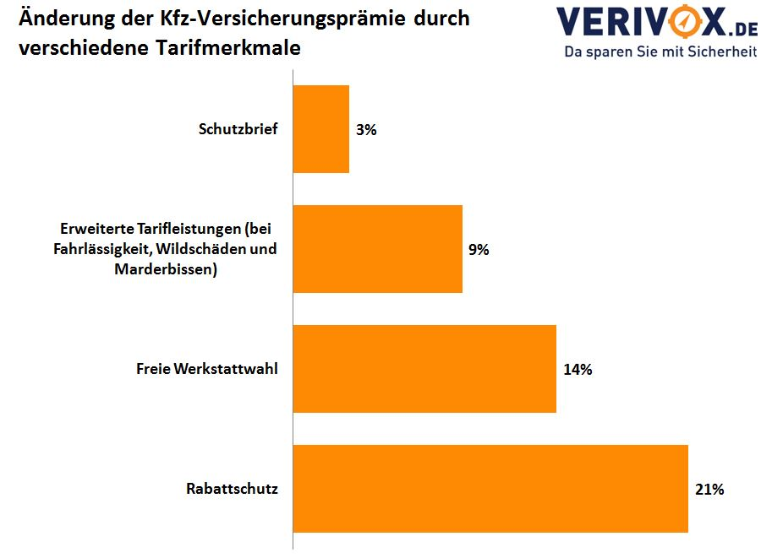
Modellrechnung: Wer noch bei einem teuren Versicherer ist, kann rund 60 Prozent oder bis zu 850 Euro im Jahr sparen. Das zeigt eine Modellrechnung von Verivox, in der nur leistungsstarke Tarife berücksichtigt wurden.
Beamter (50) mit VW Tiguan 1.4 TSI Versicherungswechsel zum 1. Januar 2016
Günstigster Anbieter (jährl. Zahlweise) | 539.52 €
Teuerster Anbieter | 1,413.83 €
Sparpotenzial | 874.31 €
Ersparnis | 61.84%
Berechnungsgrundlage: Beamter (50), 17033 Neubrandenburg Weiterer Fahrer: Kind (20) VW Tiguan 1.4 TSI 4Motion (150 PS, 0603/AMP), 9.000 km p.a., Garage Vollkasko inkl. Teilkasko (300/150 € Selbstbeteiligung), SF-Klasse 9/9 Erstzulassung: 01/2010, Kauf: 02/2015 Tarifleistungen: freie Werkstattwahl, erweiterte Wildschäden, Schutz bei grober Fahrlässigkeit, Marderschäden inkl. Folgeschäden

